V1+V2
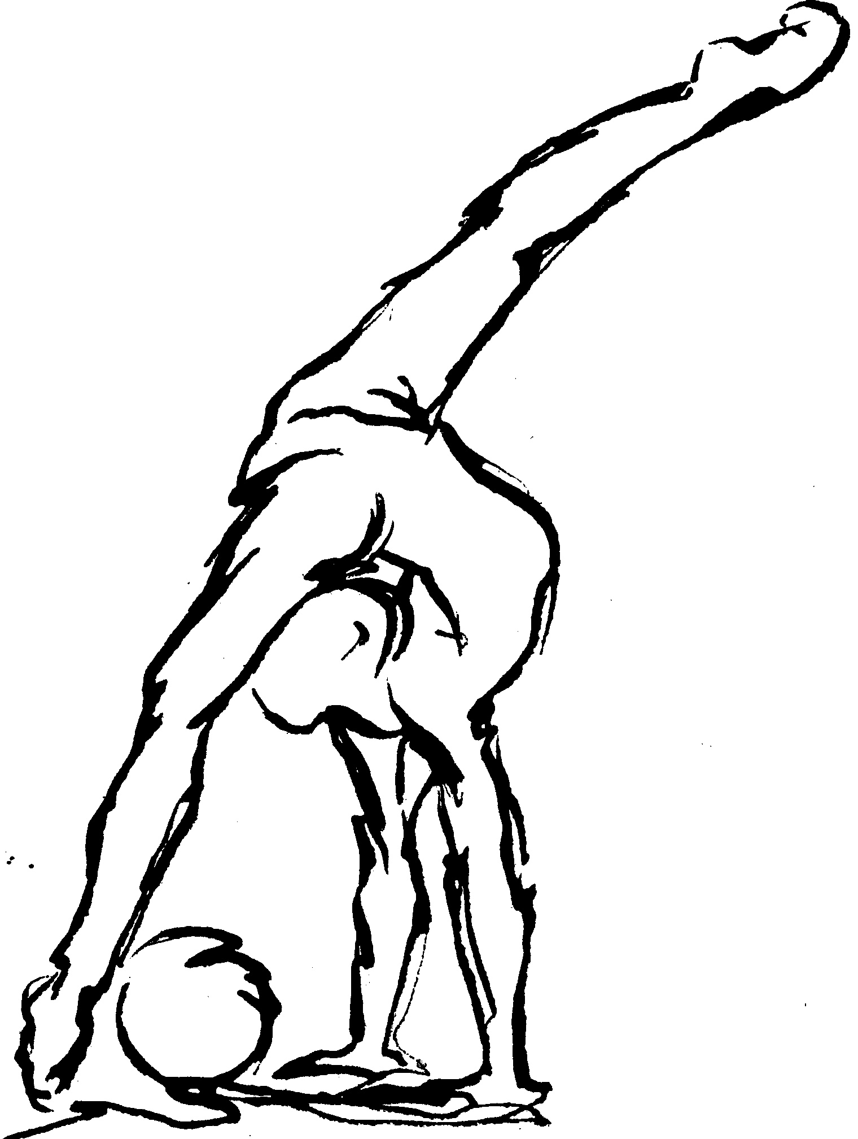
Výsledková listina závodu v moderní gymnastice

3. závod 29. ročníku Jihočeské ligy

8. března 2020

Milevsko
1.kategorie - Přípravka A, ročník 2014 a mladší
 |  |  |  |  |  | sestava bez náčiní
Pořadí | St.č. | J m é n o | Ročník | Oddíl | Stát | Obtiž. | Provedení | Srážka | Výsledná
 |  |  |  |  |  | D | E
1 | 1 | Staňková Kateřina | 2014 | RG Proactive Milevsko | CZE | 1.100 | 2.700 | 0.00 | 3.800

2.kategorie - Přípravka B, ročník 2013
 |  |  |  |  |  | sestava bez náčiní
Pořadí | St.č. | J m é n o | Ročník | Oddíl | Stát | Obtiž. | Provedení | Srážka | Výsledná
 |  |  |  |  |  | D | E
1 | 2 | Bušo Magdaléna | 2013 | TJ Sokol Tábor | CZE | 1.500 | 3.150 | 0.00 | 4.650
2 | 1 | Ptaszniková Anna | 2013 | TJ Sokol Bernartice | CZE | 1.400 | 2.600 | 0.00 | 4.000
3 | 5 | Boháčová Ellen Anna | 2013 | GSK Tábor | CZE | 1.000 | 1.750 | 0.00 | 2.750
4 | 4 | Klasnová Michaela | 2013 | TJ Sokol Bernartice | CZE | 1.400 | 0.950 | 0.00 | 2.350
5 | 3 | Kodadová Sára | 2013 | RG Proactive Milevsko | CZE | 0.500 | 1.000 | 0.00 | 1.500

